Sheet1
密码长度为8~16位，数字、字母、符号至少包含2种
有效等价类 |  |  | 无效等价类
长度：
8 a，9 b，15 c，16 d |  |  | 7 e，17 f

类型：
数字+字母 g |  |  | 纯数字 | k
数字+符号 h |  |  | 纯字母 | l
字母+符号 i |  |  | 纯符号 | m
数字、字母、符号 j |  |  | 非数字、字母、符号之外的类型 |  | n

基础的测试用例 |  |  |  | 假设，有4个长度等价类，只有3个类型的等价类。怎么分？
a+g | aalemon1 |  |  | a+g
b+h | 123!@#$12 |  |  | b+h
c+i | lemonlemon!@#qw |  |  | c+i
d+j | lemon123!le334*( |  |  | d+ghi任意一个类型
e | lemon12
f | lemon123123lemon! |  |  | 假设，只有3个长度类型，却有4个数据类型，怎么办
k | 1234567890 |  |  | a+g
 | l | abcdefghijk |  | b+h
m | !@#$%^&*()!@#$ |  |  | c+i
n | 柠檬班是最棒的啊 |  |  | j+14

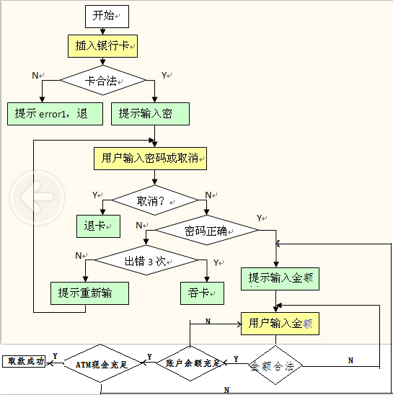

 |  |  |  |  | 用例 | 路径
 |  |  |  |  | 正确取款 | YNYYYY
 |  |  |  |  | 插入公交卡 | N
 |  |  |  |  | 按下取消 | YY
 |  |  |  |  | 密码错误不超过3次 | YNNN
 |  |  |  |  | 密码超过3次 | YNNY
 |  |  |  |  | 取款金额为88 | YNYN
 |  |  |  |  | 账户余额不足 | YNYYN
 |  |  |  |  | ATM余额不足 | YNYYYN

